Лист3
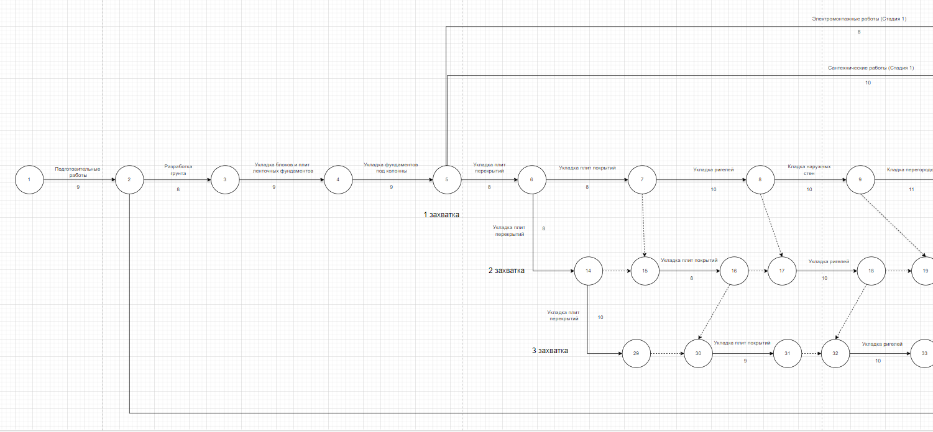
№ | Работа | Откуда | Куда | Продолжительность работы | Сроки работы |  |  |  | Резервы |  | Код начальных событий предшествующих работ
 |  |  |  |  | Tрн | Тро | Тпн | Тпо | Ro | Rч
1 | Подготовительные работы | 1 | 2 | 9 | 0 | 9 | 0 | 9 | 0 | 0 | -
2 | Разработка грунта | 2 | 3 | 8 | 9 | 17 | 9 | 17 | 0 | 0 | 1
3 | Прочие работы | 2 | 78 | 8 | 9 | 17 | 200 | 208 | 191 | 191 | 1
4 | Укладка блоков и плит ленточных фундаментов при глубине котлована до 4 м, масса конструкций: более 3,5 т | 3 | 4 | 9 | 17 | 26 | 17 | 26 | 0 | 0 | 2
5 | Укладка фундаментов под колонны при глубине котлована до 4 м, масса конструкций: до 1,5 т | 4 | 5 | 9 | 26 | 35 | 26 | 35 | 0 | 0 | 3
6 | Укладка плит перекрытий | 5 | 6 | 8 | 35 | 43 | 35 | 43 | 0 | 0 | 4
7 | Сантехнические работы (Стадия 1) | 5 | 44 | 10 | 35 | 45 | 108 | 118 | 73 | 0 | 4
8 | Электромонтажные работы (Стадия 1) | 5 | 45 | 8 | 35 | 43 | 110 | 118 | 75 | 75 | 4
9 | Укладка плит покрытий | 6 | 7 | 8 | 43 | 51 | 43 | 51 | 0 | 0 | 5
10 | Укладка плит перекрытий | 6 | 14 | 8 | 43 | 51 | 47 | 55 | 4 | 0 | 5
11 | Укладка ригелей | 7 | 8 | 10 | 51 | 61 | 51 | 61 | 0 | 0 | 6
13 | Кладка наружных стен | 8 | 9 | 10 | 61 | 71 | 61 | 71 | 0 | 0 | 7
15 | Кладка перегородок | 9 | 10 | 11 | 71 | 82 | 71 | 82 | 0 | 0 | 8
17 | Установка балок для опирания лестничных площадок | 10 | 11 | 1 | 82 | 83 | 101 | 102 | 19 | 0 | 9
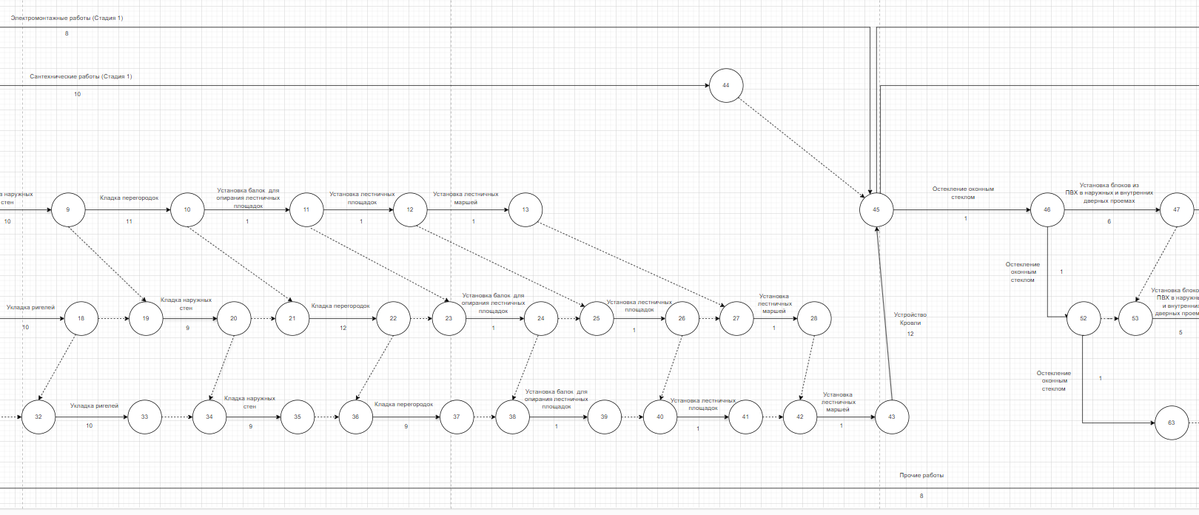
19 | Установка лестничных площадок | 11 | 12 | 1 | 83 | 84 | 102 | 103 | 19 | 0 | 10
21 | Установка лестничных маршей | 12 | 13 | 1 | 84 | 85 | 103 | 104 | 19 | 0 | 11
25 | Укладка плит перекрытий | 14 | 29 | 10 | 51 | 61 | 56 | 66 | 5 | 0 | 6
26 | Укладка плит покрытий | 15 | 16 | 8 | 51 | 59 | 55 | 63 | 4 | 0 | 14
29 | Укладка ригелей | 17 | 18 | 10 | 61 | 71 | 63 | 73 | 2 | 0 | 16
32 | Кладка наружных стен | 19 | 20 | 9 | 71 | 80 | 73 | 82 | 2 | 0 | 18
35 | Кладка перегородок | 21 | 22 | 12 | 82 | 94 | 82 | 94 | 0 | 0 | 20
38 | Установка балок для опирания лестничных площадок | 23 | 24 | 1 | 94 | 95 | 102 | 103 | 8 | 0 | 22
41 | Установка лестничных площадок | 25 | 28 | 1 | 95 | 96 | 104 | 105 | 9 | 0 | 24
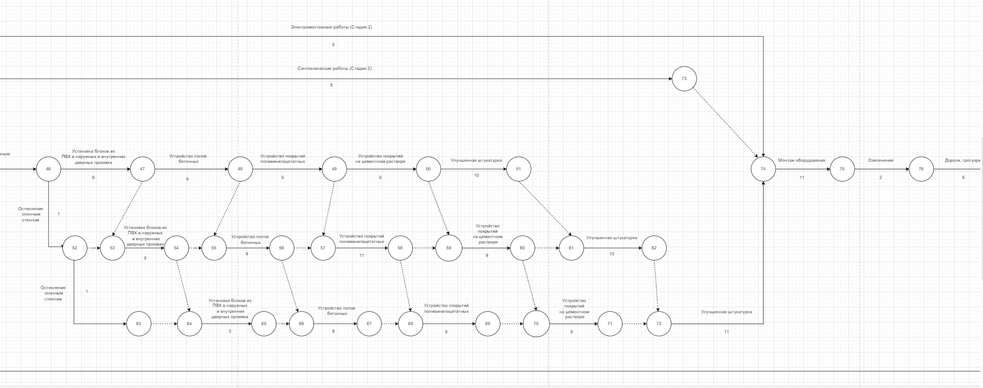
44 | Установка лестничных маршей | 27 | 28 | 1 | 85 | 86 | 104 | 105 | 19 | 10 | 26
47 | Укладка плит покрытий | 30 | 31 | 9 | 61 | 70 | 66 | 75 | 5 | 0 | 29
49 | Укладка ригелей | 32 | 33 | 10 | 71 | 81 | 75 | 85 | 4 | 0 | 31
51 | Кладка наружных стен | 34 | 35 | 9 | 81 | 90 | 85 | 94 | 4 | 0 | 33
53 | Кладка перегородок | 36 | 37 | 9 | 94 | 103 | 94 | 103 | 0 | 0 | 35
55 | Установка балок для опирания лестничных площадок | 38 | 39 | 1 | 103 | 104 | 103 | 104 | 0 | 0 | 37
57 | Установка лестничных площадок | 40 | 41 | 1 | 104 | 105 | 104 | 105 | 0 | 0 | 39
59 | Установка лестничных маршей | 42 | 43 | 1 | 105 | 106 | 105 | 106 | 0 | 0 | 41
61 | Устройство Кровли | 43 | 45 | 12 | 106 | 118 | 106 | 118 | 0 | 0 | 42
62 | Остекление оконным стеклом | 45 | 46 | 1 | 118 | 119 | 118 | 119 | 0 | 0 | 43
63 | Сантехнические работы (Стадия 2) | 45 | 73 | 8 | 118 | 126 | 176 | 184 | 58 | 0 | 43
64 | Электромонтажные работы (Стадия 2) | 45 | 74 | 5 | 118 | 123 | 179 | 184 | 61 | 61 | 43
65 | Установка блоков из ПВХ в наружных и внутренних дверных проемах | 46 | 47 | 6 | 119 | 125 | 119 | 125 | 0 | 0 | 45
66 | Остекление оконным стеклом | 46 | 52 | 1 | 119 | 120 | 128 | 129 | 9 | 0 | 45
67 | Устройство полов бетонных | 47 | 48 | 9 | 125 | 134 | 125 | 134 | 0 | 0 | 46
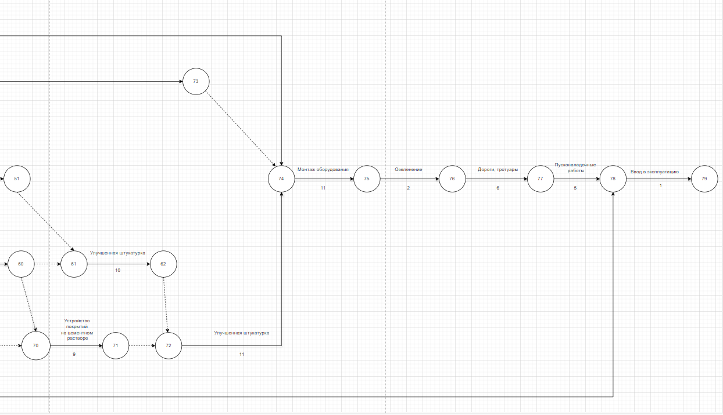
69 | Устройство покрытий поливинилацетатных | 48 | 49 | 9 | 134 | 143 | 134 | 143 | 0 | 0 | 47
71 | Устройство покрытий на цементном растворе | 49 | 50 | 9 | 143 | 152 | 144 | 153 | 1 | 0 | 48
73 | Улучшенная штукатурка | 50 | 51 | 10 | 152 | 162 | 153 | 163 | 1 | 0 | 49
77 | Остекление оконным стеклом | 52 | 63 | 1 | 120 | 121 | 143 | 144 | 23 | 0 | 46
78 | Установка блоков из ПВХ в наружных и внутренних дверных проемах | 53 | 54 | 5 | 125 | 130 | 129 | 134 | 4 | 0 | 52
81 | Устройство полов бетонных | 55 | 56 | 9 | 134 | 143 | 134 | 143 | 0 | 0 | 54
84 | Устройство покрытий поливинилацетатных | 57 | 58 | 11 | 143 | 154 | 143 | 154 | 0 | 0 | 56
87 | Устройство покрытий на цементном растворе | 59 | 60 | 9 | 154 | 163 | 154 | 163 | 0 | 0 | 58
90 | Улучшенная штукатурка | 61 | 62 | 10 | 163 | 173 | 163 | 173 | 0 | 0 | 60
93 | Установка блоков из ПВХ в наружных и внутренних дверных проемах | 64 | 65 | 3 | 130 | 133 | 144 | 147 | 14 | 0 | 54.63
95 | Устройство полов бетонных | 66 | 67 | 8 | 143 | 151 | 147 | 155 | 4 | 0 | 56.65
97 | Устройство покрытий поливинилацетатных | 68 | 69 | 9 | 154 | 163 | 155 | 164 | 1 | 0 | 58.67
99 | Устройство покрытий на цементном растворе | 70 | 71 | 9 | 163 | 172 | 164 | 173 | 1 | 0 | 60.69
101 | Улучшенная штукатурка | 72 | 74 | 11 | 173 | 184 | 173 | 184 | 0 | 0 | 62.71
103 | Монтаж оборудования | 74 | 75 | 11 | 184 | 195 | 184 | 195 | 0 | 0 | 45,72,73
104 | Озеленение | 75 | 76 | 2 | 195 | 197 | 195 | 197 | 0 | 0 | 74
105 | Дороги, тротуары | 76 | 77 | 6 | 197 | 203 | 197 | 203 | 0 | 0 | 75
106 | Пусконаладочные работы | 77 | 78 | 5 | 203 | 208 | 203 | 208 | 0 | 0 | 76
107 | Ввод в эксплуатацию | 78 | 79 | 1 | 208 | 209 | 208 | 209 | 0 | 0 | 2.77

